Folha1
Beatriz | Amelia | Ana
Carlos | Bernardo | Maria
Carmo | Joaquina | Marta
Carla | Francisco | Magda
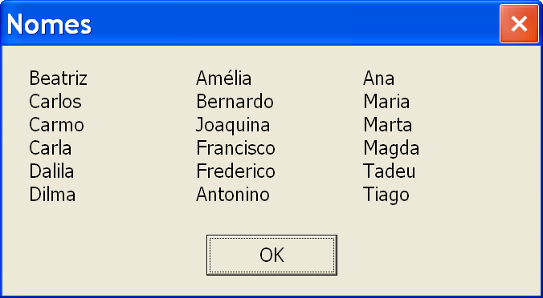
Dalila | Frederico | Tadeu
Dilma | Antonio | Tiago

